PR-Goods
 |  |  | Quotation Request / Đề Nghị Báo Giá
Bộ phận/ Dept : |  | Mua hàng |  |  |  |  | Requested date/ Ngày gởi yêu cầu: | 2025-06-07
Người đề nghị / Requester : Trần Dung |  |  | Email & phone: | purmcvd@chr.co.th - 0909.369.794
Địa chỉ nhận hàng: Lô M1, Kđt Ao Tiên, đặc khu Vân Đồn, Quảng Ninh |  |  |  | (Giá bao gồm phí vận chuyển và chưa bao gồm VAT)
No. | Mã hàng / Item code | Tên Hàng + Nhãn hiệu + Quy Cách + Model + Suất Xứ / Product Name + Brand + Specification + Model + Origin | Yêu cầu khác: chất liệu, màu sắc, kích thước / Other requirements: material, color, size | Hình ảnh / Picture | Unit/ Đơn vị tính | Quantity Số lượng | Đơn giá /Price (-vat) | Amount Thành tiền | Thông tin sản phẩm từ NCC / Infomation from vendor | Hình ảnh thực tế / Actual pic | Note Ghi chú
 | HK - T4L101 | OP MORNING BREEZE 2x2L – Nước xịt thơm phòng (Air Freshener) 🌿 | 2x2 LT Dilution: 16ml/Lt Amount to be decided later | 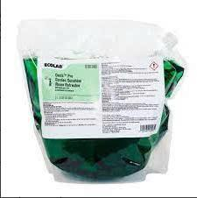 |  | 5 |  | 0
 | HK - T4L102 | MIRAGLO – Nước lau kính 🪟 | 3,8L Dilution: 100ml/Lit Amount to be decided later |  |  | 10 |  | 0
 | HK - T4L103 | FUTURE DC – Hóa chất lau đa năng 🧴 | 3,8L Dilution: 6ml/Lt Amount to be decided later |  |  | 15 |  | 0
 | HK - T4L104 | FLOORDRESS T500 – Hóa chất phủ bóng sàn | 10Lt. Dilution: 20ml/Lt Amount to be decided later |  |  | 2 |  | 0
 | HK - T4L105 | FLOORDRESS T510 – Hóa chất giặt thảm (máy giặt thảm phun hút) | 10Lt. Dilution: 20ml/Lt Amount to be decided later | 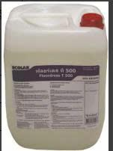 |  | 2 |  | 0
 | HK - T4L106 | LEMON-EZE – Kem tẩy rửa đa năng (dạng kem) 🍋 | 12x32Oz. Directly Amount to be decided later | 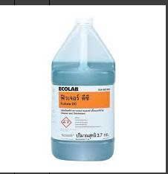 |  | 2 |  | 0
 | HK - T4L107 | CARESTRIP NR – Hóa chất bóc lớp phủ sàn (tẩy lớp wax cũ) | 10 Lt. Dilution: 200ml/Lt Amount to be decided later | 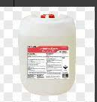 |  | 2 |  | 0
 | HK - T4L108 | NETTOCLAR RAPID – Hóa chất kết tinh sàn đá (crystal hóa sàn đá) | 2x5 Lt. Directly Amount to be decided later |  |  | 2 |  | 0
 | HK - T4L109 | SANIGARD – Nước tẩy bồn cầu | 3,8L Dilution: 333ml/Lt Amount to be decided later |  |  | 20 |  | 0
 | HK - T4L110 | MOP DRESSING A – Dầu tẩm cây lau bụi (dust mop) | 3.8 Lt. Directly Amount to be decided later | 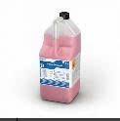 |  | 5 |  | 0
 | HK - T4L111 | DEEP GLOSS – Hóa chất đánh bóng đồ gỗ | 3.8 Lt. Directly Amount to be decided later |  |  | 5 |  | 0
 | HK - T4L112 | PARAFFIN – Hóa chất đánh bóng inox / thép không gỉ | 3.8 Lt. Directly Amount to be decided later |  |  | 2 |  | 0
 | HK - T4L113 | Ecobrite 100 – Bột giặt công nghiệp | 25 Kgs 3gr/1kg linen Amount to be decided later | 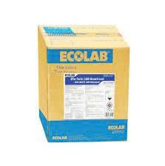 |  | 100 |  | 0
 | HK - T4L114 | PINNACLE MARBLE POLISH PASTE – Kem đánh bóng sàn đá marble | 10 Lbs Directly Amount to be decided later |  |  | 1 |  | 0

